Накладная-№3
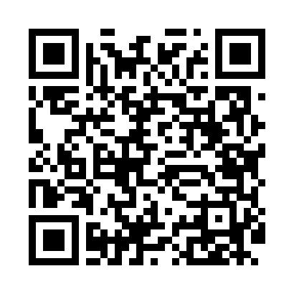
Номер товарно-транспортной накладной: |  |  | Торговый представитель: Amriyev Muhammad
Поставщик: Toshkent falcon fly 2 |  |  | Телефон торгового представителя: +998972880505
Дата отгрузки: 12.11.2025 |  |  | Контрагент: """" Klient
Дата консигнации: |  |  | Адрес:
Доставщик: |  |  | Телефон:
Телефон доставщика:
Время заказа: 12.11.2025 16:33:37
№ | Штрих-код | Название товаров (работ,услуг) | Количество | Количество в кейсе | Цена | Сумма
 |  |  | 95 |  |  | 136.7
1 | 2015816225163 | Пластмассовый столовый поднос 35*23.2 XP-11-1 6 | 10 | 10 шт. | 2 | 20
2 | 6927452325076 | Ёғоч дастали металл вок 30см DB-25-7 | 1 | 1 шт. | 9.70 | 9.70
3 | 6915646559383 | Пластмасса коса 6"A6659 15.1x15.1x7.2cm DB-59 -38 | 10 | 10 шт. | 1.80 | 18
4 | 6915649156084 | Пластиковый салатница DB-59-79 | 20 | 20 шт. | 1.30 | 26
5 | 6915646559406 | Пластмасса ликоб 4.2" D176142 4.2" 10.5x10.5x 5.5 sm DB-59-40 | 10 | 10 шт. | 0.90 | 9
6 | 6915649158101 | Пластиковый салатница DB-59-81 | 4 | 4 шт. | 1.80 | 7.20
7 | None | Пластмасса салатница 7" 56707 17.3x13.2x6.3 к отта каропкада 144 дона мавжуд DB-59-9 | 8 | 8 шт. | 1.40 | 11.20
8 | 6915646512036 | Пластмасса ликоб AA08 20.6x14.8x5.7 sm DB-59- 25 | 8 | 8 шт. | 2.10 | 16.80
9 | 6915645645025 | Пластмасса ликоб 30x18 см DB-59-4 | 4 | 4 шт. | 2.70 | 10.80
10 | 6946578415218 | Соус учун махсус идиш 6.3x6.3x3.2 sm DB-59-16 | 20 | 20 шт. | 0.40 | 8
Итого: 136.7$|->UZS: 1,708,750.00

